情報入力ページ
※書類を作成される前に、検討されている事業について商工労働課へ一度ご相談ください。
 |  |  |  |  |  |  |  |  | ☎0182-32-2115
【県外移住枠】横手市起業・創業支援事業 申請書類作成フォーム

 |  |  |  |  | ←のセルの箇所へ情報を入力してください
１．申請者情報
 | （１）申請日 |  |  |  |  | 令和 年 月 日
 | （２）申請年度（該当年度を選択してください）
 | （３）自宅住所（法人は本店所在地） ※個人→身分証明書に記載の住所 法人→法人登記されている所在地
 | （４）↑の郵便番号 |  |  |  |  | 〒
 | （５）事業所名
 | （６）代表者職氏名（法人は役職名も入力すること）
 | （７）年齢 |  |  |  |  |  |  |  |  |  |  | 歳
 | （８）【個人事業主】生年月日 【法 人】設立年月日 |  |  |  |  | 昭和 |  |  | 年 |  |  | 月 | 日
 | （９）電話番号
 | （10）操業予定年月日（和暦）
 | （11）雇用予定人数 |  |  |  |  |  |  |  |  |  |  | 名
 | （12）資本金（法人のみ） |  |  |  |  |  |  |  |  |  |  | 円
２．店舗等の情報
 | （１）店舗の名前
 | （２）店舗所在地
 | （３）↑の郵便番号 |  |  |  |  | 〒
 | （４）店舗の面積（㎡） |  |  |  |  |  |  |  |  |  |  | ㎡
 | （５）営業時間（何時から何時）
 | （６）１週間の営業時間合計 |  |  |  |  |  |  |  |  |  |  | 時間
 | （７）定休日
 | （８）この店舗で行う業種
 | （９）↑の事業内容の詳細

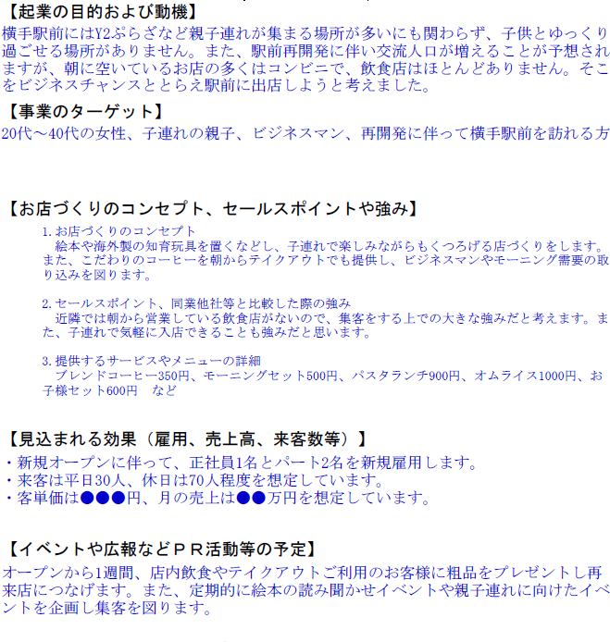
３．事業の概要
 | （１）今回の目的及び得られる効果 ※簡潔に記載ください |  |  |  |  |  |  |  |  |  |  |  |  |  | 記入例
 | （２）起業の目的及び動機 ※申請者の経歴もこの欄に入力してください |  |  |  |  |  |  |  |  |  |  |  |  | →
 | （３）事業のターゲット どのような消費者・お客さんを想定しているか 記載してください |  |  |  |  |  |  |  |  |  |  |  |  | →
 | （４）お店づくりのコンセプト、セールス ポイントや強み |  |  |  |  | 1.お店づくりのコンセプト 2.セールスポイント、同業他社等と比較した際の強み 3.提供するサービスやメニューの詳細 |  |  |  |  |  |  |  | →
 | （５）創業によって見込まれる雇用・売上・ 来客数等 |  |  |  |  |  |  |  |  |  |  |  |  | →
 | （６）イベントや広報などＰＲ活動等の予定 |  |  |  |  |  |  |  |  |  |  |  |  | →
 | （７）事業スケジュール |  |  |  |  |  |  |  |  |  |  |  |  | →
 | （８）事業実施期間 |  |  |  |  | 令和 年 月 日 |  |  |  | ～ | 令和 年 月 日 |  |  | →

補助対象経費（税抜き）の1/3が補助金となります。（自動計算）
先に【（3）事業費の内容】を入力してください。
４．資金調達及び事業費の内容
 | （１）補助申請額（自動計算）
 | 補助対象経費(税抜額)の1/2以内、80万円が上限※千円未満切捨て |  |  |  |  | 0 |  | ,000円
 | （２）資金調達内容
 | 区分 |  | 金額 （全体） |  | 金額 （補助対象分） |  |  | 概要
 | 自己資金 |  | 0 |  | 0
 | 借入金 （概要に金融機関名）
 | 補助金 |  | 0 |  | 0 |  |  | 起業・創業支援事業補助金
 | 計 |  | 0 |  | 0
 | （３）事業費の内容

 | 区分 |  | 全体事業費 |  | 補助対象経費 |  |  |  |  |  |  | 具体的な工事内容
 |  |  |  |  | 税込み |  |  | 税抜き
 | 賃借礼金
 | 店舗工事費
 | 備品購入費
 | 設計委託料
 | 広告宣伝費
 | 計 |  | 0 |  | 0 |  |  | 0 |  |  |  |  |  |  | 0 | 800
 |  |  | ⇓ |  | ⇓
 | 収支の整合チェック |  | TRUE |  | TRUE

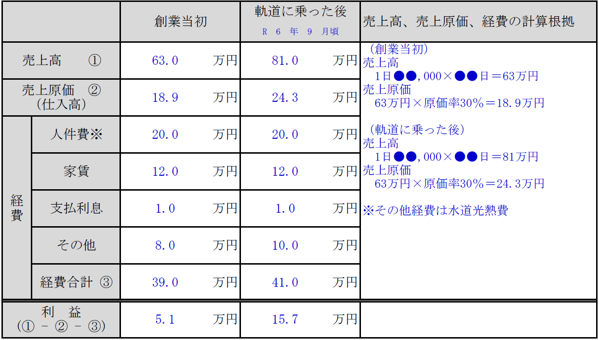
５．収支計画 |  |  |  |  |  |  |  |  |  |  |  |  |  |  | 記入例
 |  |  | 創業当初 |  | 軌道に乗った後 |  |  | 売上高、売上原価、経費の計算根拠

 | 売上高 ① |  |  | 万円 |  |  | 万円

 | 売上原価 ② （仕入高） |  |  | 万円 |  |  | 万円

 | 経費 | 人件費※ |  | 万円 |  |  | 万円

 |  | 家賃 |  | 万円 |  |  | 万円 |  |  |  |  |  |  | →

 |  | 支払利息 |  | 万円 |  |  | 万円

 |  | その他 |  | 万円 |  |  | 万円

 |  | 経費合計 ③ | 0.0 | 万円 | 0.0 |  | 万円

 | 利 益 (① - ② - ③) |  | 0.0 | 万円 | 0.0 |  | 万円

 | 事業が軌道に乗ると想定する時期 |  |  |  |  | R 年 月頃 |  |  |  |  |  |  |  | →

 | ※すべての入力が終了したら※
 | ① 「交付申請書」「①申請者概要・資金調達及び事業費内容」「②事業の内容」 「③収支計画」「税情報確認同意書」の５枚をプリントアウトしてください。 ② その他添付書類を準備してください。 ・見積書、付近の見取図、工事後の完成予想図・住民票 ・市内商工団体への加入が分かる書類の写し ・以下の該当する書類 開業届の写し（個人及び県外移住者）、法人登記簿の写し（法人のみ）、住民票の写し（県外移住者のみ） ・工事前の店舗写真（※状況によって別途書類提出をお願いすることがあります） ③ 全て準備ができましたら、横手市商工労働課へご提出ください。 【あて先】〒013-8502 横手市旭川一丁目3番41号（秋田県平鹿地域振興庁舎内） 横手市役所商工労働課 あて ・持参する場合は、横手市役所商工労働課または各地域局まで。 ・郵送される場合の送料は申請者側でご負担をお願いします。 ※なお、事業が採択された場合は原則として商工団体又は横手市が開催する起業セミナーに 参加していただく必要がありますのでご承知おきください。（県外移住起業者はこの限り ではありません。）

